Sheet1
Assortiment huur evenementenbenodigdheden Tilburg University
 | Categorie | Omschrijving | Afmeting | Minimaal aantal op voorraad
 | Tenten & Podia
 |  | Pagodetent wit of crème | 5 x 5 m | 4
 |  | Stretchtent crème of zwart | 10,5 x 15 m | 1
 |  | Stretchtent crème of zwart | 10 x 10 m | 1
 |  | Stretchtent crème of zwart | 10 x 5 m | 1
 |  | Podiumdeel (losse insteekpoten) | 1 x 2 m | 24
 |  | Podiumrok (80 cm) | 4,1 m | 8
 |  | Podiumtrap (t.b.v. 80 cm hoog podium) | 100 x 60 x 60 cm | 1
 |  | Partytent (aluhal) 10 meter breed | 10 x 3 m | 1
 | Presentatie
 |  | Expositiepaneel op wielen voor poster: 115 x 145 cm | 2 m hoog | 25
 |  | Katheder (zwart of wit) |  | 1
 |  | Folderstandaard (A4 formaat) |  | 4
 |  | Flip-over incl. set van 4 markers | 100 x 65 cm | 5
 |  | Whiteboard incl. set van 4 markers | 100 x 65 cm | 3
 | Evenementen benodigdheden
 |  | Bouwhek
 |  | Dranghek | 250 x 8 x 114 cm | 25
 |  | Toiletwagen (3x dames, 1x heren + 3 urinoirs)
 |  | Bewegwijzeringsbord voor A3 poster dubbelzijdig |  | 20
 |  | Stoepborden voor gebruik buiten | A0 poster formaat | 8
 | Water
 |  | Watertank 1000 L | 120 x 100 x 120 cm
 |  | Waterfontein
 |  | Afvoerslang (incl. koppeling) | 20 m
 |  | Waterslang (incl. 2 koppelingen) | 50 m
 | Verlichting
 |  | Prikkabel | 20 m
 |  | Olievat voor prikkabel met houten paal
 |  | Lichtletters | 100 x 60 cm
 |  | Nooduitgangverlichting |  | 6
 |  | LED Uplight (vloerspot) set van 4 (accu 20 uur)
 |  | Lamp voor in partytent/stretchtent werkverlichting |  | 4
 | Elektra
 |  | Krachtstroomkabel 32A | 20 m | 4
 |  | Aggregaat 60 kva
 |  | Verdeelkast 32A (400 Volt) | 40 x 40 x 50 cm | 3
 |  | Haspel | 25 m | 15
 |  | Verlengkabel | 15 m | 15
 | Marktkramen / blokhut
 |  | Marktkraam met dakzeil | 2 m | 20
 |  | Houten Douglas marktkraam
 |  | Blokhut/verkoophuis | 2 x 2 m
 | Meubilair & inrichting
 |  | Statafel rond incl. tafelrok in meerdere kleuren | 85 x 108 cm | 40
 |  | Barkruk Skai (incl. voetsteun & rugleuning) zitting zwart | Zie foto |  | Barkruk Skai
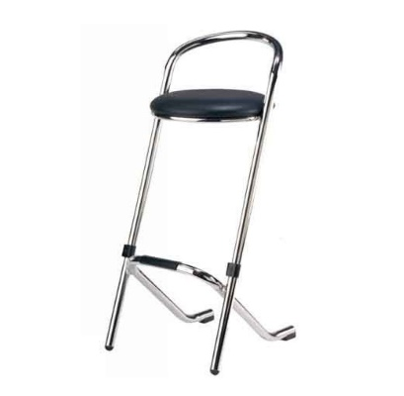
 |  | Barkruk Kubic (incl. voetsteun) zwart | Zie foto |  |  | Barkruk Kubic
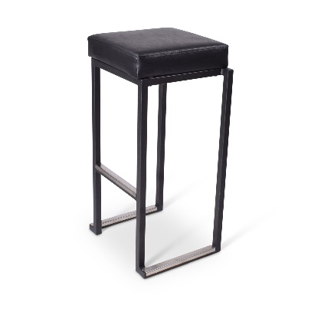
 |  | Statafel Kubic vierkant met houten blad zwart onderstel | Zie foto |  |  |  | Statafel Kubic
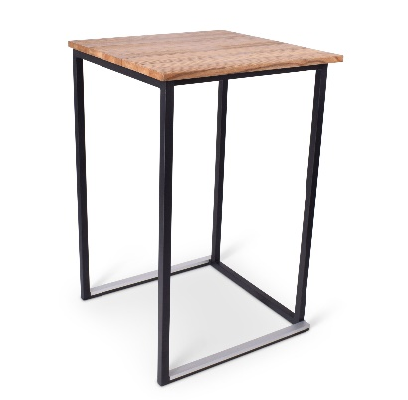
 |  | Afzetpaal chroom voor koord |  | 20
 |  | Koord afzetpaal (rood/blauw) | 1,5 m | 18
 |  | Buffettafel (8 personen) | 183 x 76 cm
 |  | Buffetrok
 |  | Klaptafel rond (8-10 personen) | 152 cm
 |  | Klapbank hout | 220 x 25 x 48 cm
 |  | Klapstoel zwart
 |  | Biertafel | 220 x 50 x 80 cm
 |  | Garderoberek (100 jassen) | 2,5 m | 4
 |  | Staande barkapstok (12-16 jassen)
 |  | Statafel vierkant bloktafel wit | 80 x 80 cm | 8
 |  | Statafel rechthoek bloktafel wit | 120 x 80 cm | 8
 |  | Ballonpilaar (duurzaam) kleuren afgestemd huisstijl uni |  | 2
 |  | Decoratiezuil wit | 110 cm
 |  | Registratiebalie met afsluitbare opbergruimte wit | 180 x 80 x 100 cm | 2
 |  | Registratiebalie met plank voor opslag hout |  | 4
 |  | Kamerscherm 2 delig | 2 m
 |  | Feauteuils (modern)
 |  | Drie persoonszitbank (modern)
 | Overig
 |  | Brandblusser (6 kg) |  | 4
 |  | Draadloze geluidsset (incl. microfoon) |  | 1
 |  | Photobooth (prints en digitaal)
 |  | Paraplu's per 10 stuks |  | 10 sets van 10
 |  | Bewegwijzering houten pijlen op paal in ton
 |  | Elektrische heater/warmtelamp |  | 4
 |  | Parasol zwart of wit | 3 x 3 m
 |  | Parasolvoet metaal (35 kg) | 3 x 3 m
 |  | Rode loper | 2 m | 20 meter
 |  | Tapijttegel antraciet 1m2 | 100 x 100 cm
 |  | Pipe & Drape (incl. montage) | 3 m
 |  | Tafelkleed wit | 130 x 220 cm

